Sheet1
LINE | Layer | Defect | 型態 | 異常時處理方法 |  | 標準化 | 處理人員 | 附註
 |  |  |  | 成因 | 解決方法
CNVR16 | BM | 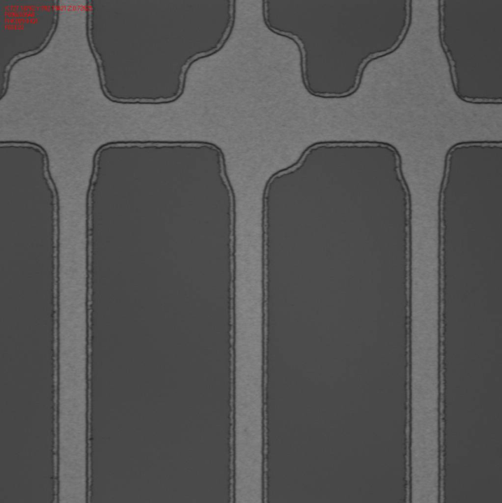 雙眼皮 |  | BM Thcikness 0.9 未有最佳製程參數 |  | 1.HP 溫度調升到100度 2.顯影段壓力調降到0.08kg 2.顯影時間調降到33 sec | 基軒/志飛

